检测记录
检验项目 | 窗口镜（RSCK）表面粗糙度检测记录
产品名称 |  | 测试时间
测试环境 | 温度： | 湿度：
测试样品 | 编号： | 规格： | 数量：
测试要求
测试依据
测试设备 | 设备名称： 型号： 精度：
测试方法和过程
测试结果 | 1#（1面）Ra= xx（见图1） 1#（2面）Ra= xx（见图2）
检验员 |  | 检验日期 | 年 月 日

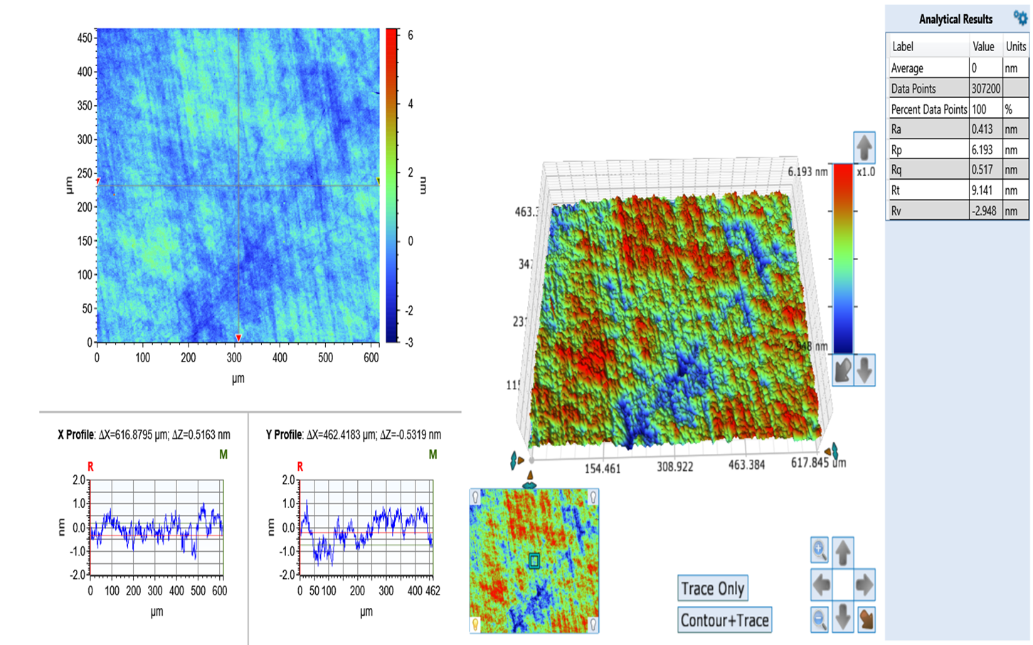
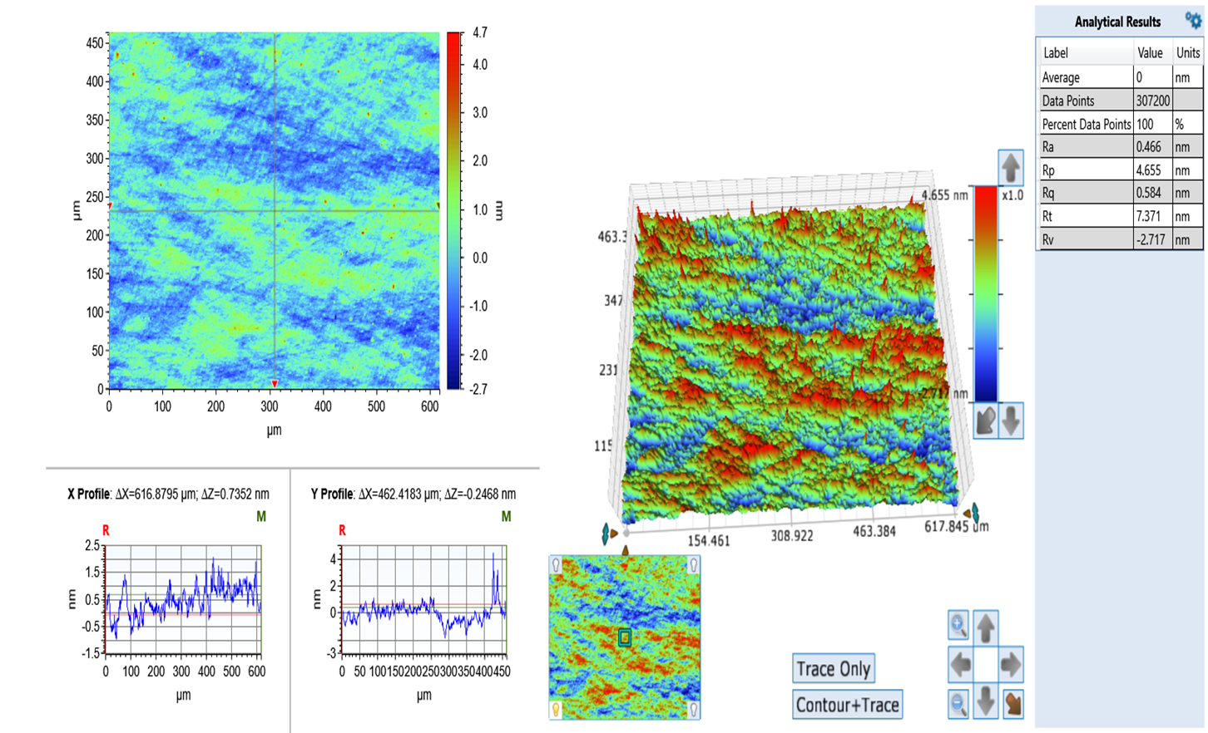

 |  |  |  | 图2 窗口镜-1#（2面）粗糙度
 | 图1 窗口镜-1#（1面）粗糙度

